Ranking PiN_DMC>3,5T
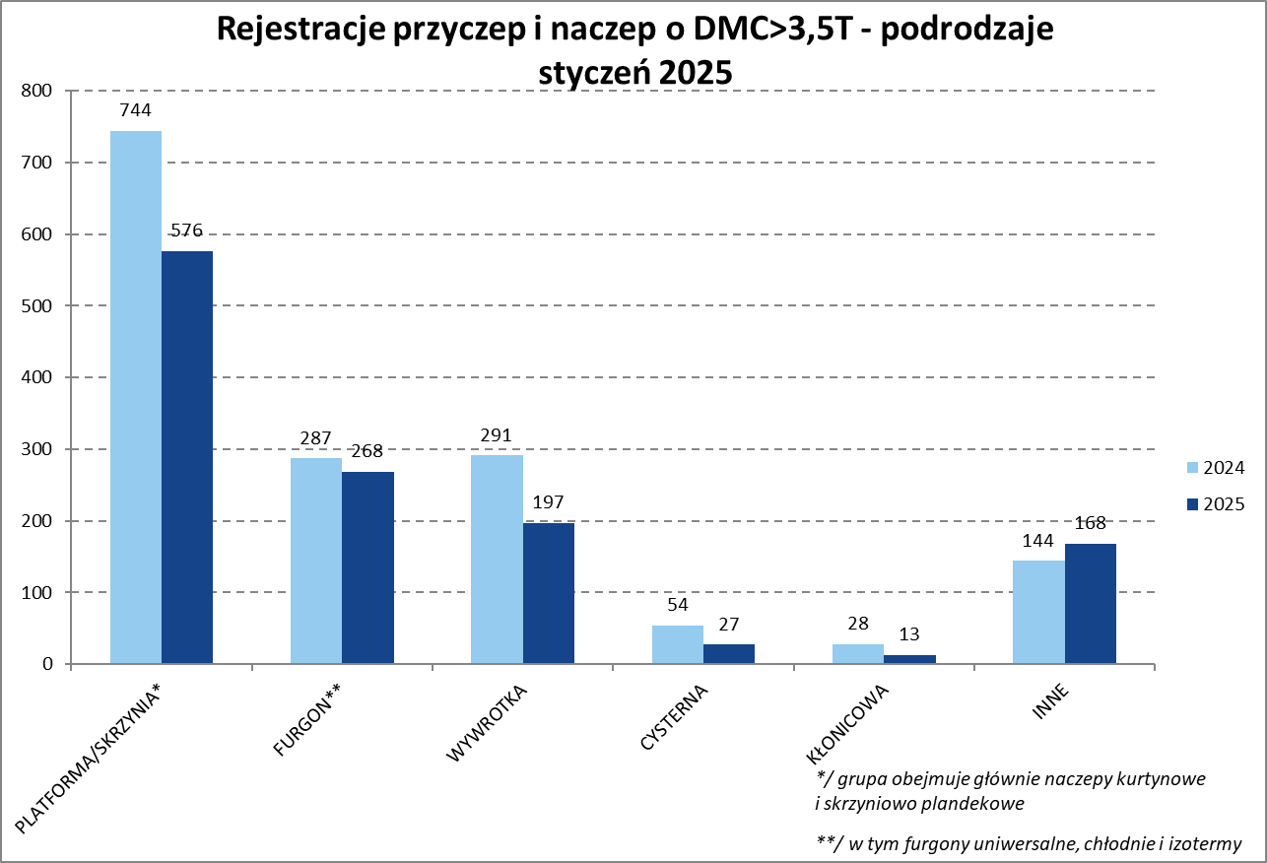

PZPM |  |  |  |  |  | 2025-04-09
Pierwsze rejestracje NOWYCH przyczep i naczep* o DMC>3,5T, udział w rynku %
First Registrations of NEW Trailers & Semi-Trailers with GVW>3.5T, Market Share %
 |  |  |  |  |  | Sztuki / Units
Pozycja | Marka | Rok narastająco Styczeń - Marzec
 |  | YTD January - March
 |  | 2025 |  | 2024 |  | Zmiana % r/r
No. | Make
 |  | Ogółem | Udział % | Ogółem | Udział % | Change % y/y
 |  | Total | Mkt shr % | Total | Mkt shr %
1 | SCHMITZ CARGOBULL | 341 | 27.30% | 266 | 17.18% | 28.2%
2 | KRONE | 159 | 12.73% | 141 | 9.11% | 12.8%
3 | KOEGEL | 134 | 10.73% | 232 | 14.99% | -42.2%
4 | WIELTON | 128 | 10.25% | 195 | 12.60% | -34.4%
5 | KAESSBOHRER | 58 | 4.64% | 34 | 2.20% | 70.6%
6 | WECON | 42 | 3.36% | 57 | 3.68% | -26.3%
7 | BODEX | 39 | 3.12% | 68 | 4.39% | -42.6%
8 | FLIEGL | 29 | 2.32% | 18 | 1.16% | 61.1%
 | KEMPF | 29 | 2.32% | 42 | 2.71% | -31.0%
10 | SCHWARZMUELLER | 27 | 2.16% | 52 | 3.36% | -48.1%
11 | MEILLER-KIPPER | 17 | 1.36% | 16 | 1.03% | 6.3%
12 | STAS | 14 | 1.12% | 11 | 0.71% | 27.3%
 | ZASŁAW | 14 | 1.12% | 30 | 1.94% | -53.3%
14 | MEGA | 13 | 1.04% | 25 | 1.61% | -48.0%
 | INTER CARS - FEBER | 13 | 1.04% | 28 | 1.81% | -53.6%
16 | REDOS | 11 | 0.88% | 6 | 0.39% | 83.3%
17 | MHS | 10 | 0.80% | 24 | 1.55% | -58.3%
18 | BC-LDS | 9 | 0.72% | 3 | 0.19% | 200.0%
 | LOHR | 9 | 0.72% | 1 | 0.06% | 800.0%
20 | D-TEC | 8 | 0.64% | 7 | 0.45% | 14.3%
 | ROLFO | 8 | 0.64% | 5 | 0.32% | 60.0%
 | KNAPEN | 8 | 0.64% | 10 | 0.65% | -20.0%
 | Pozostałe / Others | 129 | 10.3% | 277 | 17.9% | -53.4%
 | OGÓŁEM / TOTAL | 1249 | 100% | 1548 | 100% | -19.3%
*/ bez rejestracji czasowych
Źródło: analizy PZPM na podstawie CEP
Source: PZPM analysis based on Central Register of Vehicles

Ranking Naczepy DMC>3,5T
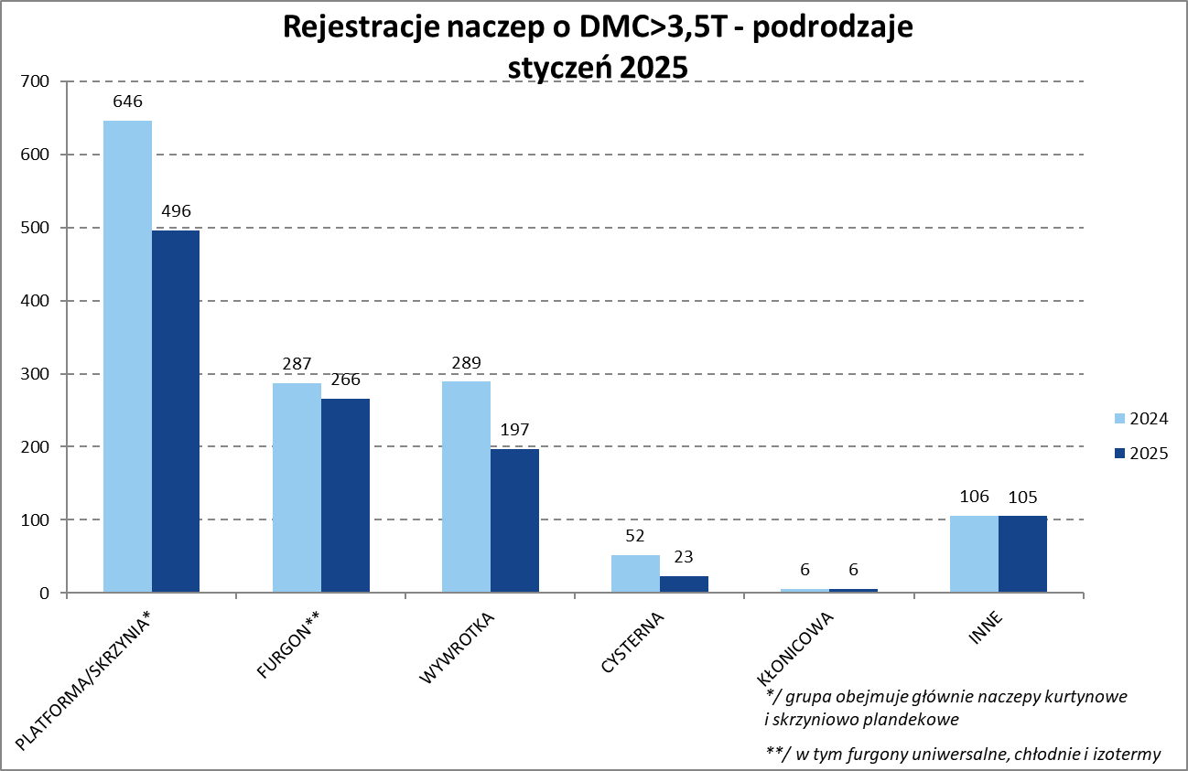

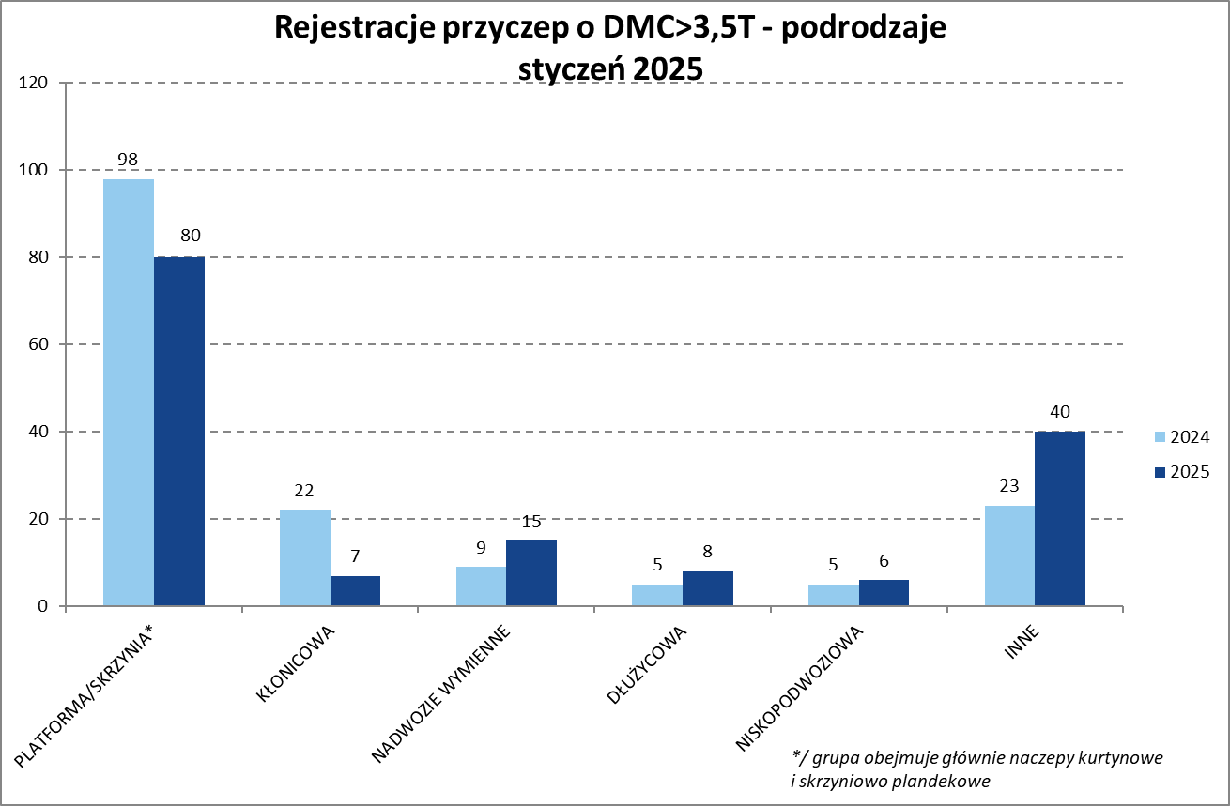
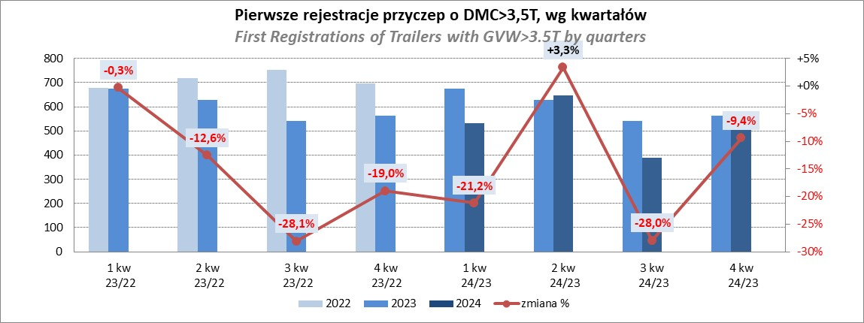
PZPM |  |  |  |  |  | 2025-04-09
Pierwsze rejestracje NOWYCH naczep* o DMC>3,5T, udział w rynku %
First Registrations of NEW Semi-Trailers with GVW>3.5T, Market Share %
 |  |  |  |  |  | Sztuki
Pozycja | Marka | Styczeń
 |  | January
 |  | 2025 |  | 2024 |  | Zmiana % r/r
No. | Make
 |  | Ogółem | Udział % | Ogółem | Udział % | Change % y/y
 |  | Total | Mkt shr % | Total | Mkt shr %
1 | SCHMITZ CARGOBULL | 340 | 31.1% | 266 | 19.19% | 27.8%
2 | KRONE | 158 | 14.5% | 141 | 10.17% | 12.1%
3 | KOEGEL | 134 | 12.3% | 232 | 16.74% | -42.2%
4 | WIELTON | 104 | 9.5% | 166 | 11.98% | -37.3%
5 | KAESSBOHRER | 56 | 5.1% | 34 | 2.45% | 64.7%
6 | BODEX | 37 | 3.4% | 68 | 4.91% | -45.6%
7 | KEMPF | 29 | 2.7% | 42 | 3.03% | -31.0%
8 | FLIEGL | 26 | 2.4% | 17 | 1.23% | 52.9%
9 | SCHWARZMUELLER | 25 | 2.3% | 49 | 3.54% | -49.0%
10 | MEILLER-KIPPER | 15 | 1.4% | 14 | 1.01% | 7.1%
11 | ZASŁAW | 14 | 1.3% | 28 | 2.02% | -50.0%
 | STAS | 14 | 1.3% | 11 | 0.79% | 27.3%
13 | MEGA | 13 | 1.2% | 25 | 1.80% | -48.0%
 | INTER CARS - FEBER | 13 | 1.2% | 28 | 2.02% | -53.6%
15 | D-TEC | 8 | 0.7% | 7 | 0.51% | 14.3%
 | KNAPEN | 8 | 0.7% | 10 | 0.72% | -20.0%
17 | BENALU | 7 | 0.6% | 16 | 1.15% | -56.3%
 | KRAKER | 7 | 0.6% | 10 | 0.72% | -30.0%
19 | BC-LDS | 6 | 0.5% | 3 | 0.22% | 100.0%
 | JANMIL | 6 | 0.5% | 9 | 0.65% | -33.3%
 | Pozostałe / Others | 73 | 6.7% | 210 | 15.2% | -65.2%
 | OGÓŁEM / TOTAL | 1093 | 100% | 1386 | 100% | -21.1%
*/ bez rejestracji czasowych
Źródło: analizy PZPM na podstawie CEP
Source: PZPM analysis based on Central Register of Vehicles

Przyczepy lekkie
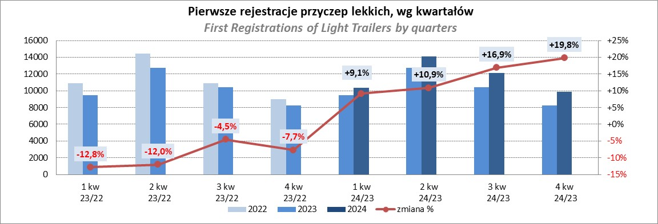
PZPM |  |  |  |  |  | 2025-04-09
Pierwsze rejestracje NOWYCH przyczep lekkich*, udział w rynku %
First Registrations of NEW Light Trailers*, Market Share %
 |  |  |  |  |  | Sztuki / Units
Pozycja | Marka | Styczeń
 |  | January
 |  | 2025 |  | 2024 |  | Zmiana % r/r
No. | Make
 |  | Ogółem | Udział % | Ogółem | Udział % | Change % y/y
 |  | Total | Mkt shr % | Total | Mkt shr %
1 | NEPTUN-SORELPOL | 739 | 25.20% | 603 | 23.55% | 22.6%
2 | TEMA-TEMARED | 606 | 20.66% | 584 | 22.80% | 3.8%
3 | BRENDERUP-THULE TRAILERS | 189 | 6.44% | 64 | 2.50% | 195.3%
4 | ZASŁAW | 187 | 6.38% | 149 | 5.82% | 25.5%
5 | FARO | 166 | 5.66% | 120 | 4.69% | 38.3%
6 | NIEWIADÓW | 150 | 5.11% | 136 | 5.31% | 10.3%
7 | RYDWAN | 112 | 3.82% | 126 | 4.92% | -11.1%
8 | FRACHT | 81 | 2.76% | 53 | 2.07% | 52.8%
9 | MARTZ | 75 | 2.56% | 83 | 3.24% | -9.6%
10 | WIOLA | 66 | 2.25% | 69 | 2.69% | -4.3%
11 | STIM | 41 | 1.40% | 39 | 1.52% | 5.1%
12 | GŁOWACZ | 38 | 1.30% | 27 | 1.05% | 40.7%
13 | WIDPOL | 36 | 1.23% | 46 | 1.80% | -21.7%
14 | LORRIES | 32 | 1.09% | 30 | 1.17% | 6.7%
15 | MASTER-TECH | 29 | 0.99% | 25 | 0.98% | 16.0%
16 | SPAWLINE | 27 | 0.92% | 23 | 0.90% | 17.4%
17 | MER | 24 | 0.82% | 20 | 0.78% | 20.0%
 | BLYSS | 24 | 0.82% | 19 | 0.74% | 26.3%
19 | TOP TRAILER | 21 | 0.72% | 0 | 0.00%
20 | WENA | 19 | 0.65% | 18 | 0.70% | 5.6%
 | SIDECAR | 19 | 0.65% | 21 | 0.82% | -9.5%
 | Pozostałe / Others | 252 | 8.6% | 306 | 11.9% | -17.6%
 | OGÓŁEM / TOTAL | 2933 | 100% | 2561 | 100% | 14.5%
*/ bez rejestracji czasowych
Źródło: analizy PZPM na podstawie CEP
Source: PZPM analysis based on Central Register of Vehicles

Ranking_P-CR
PZPM |  |  |  |  |  | 2025-04-09
Pierwsze rejestracje NOWYCH przyczep ciężarowych rolniczych*, udział w rynku %
First Registrations of NEW Agricultural Trailers*, Market Share %
 |  |  |  |  |  | Sztuki / Units
Pozycja | Marka | Styczeń
 |  | January
 |  | 2025 |  | 2024 |  | Zmiana % r/r
No. | Make
 |  | Ogółem | Udział % | Ogółem | Udział % | Change % y/y
 |  | Total | Mkt shr % | Total | Mkt shr %
1 | PRONAR | 120 | 28.85% | 112 | 27.12% | 7.1%
2 | METAL-FACH | 64 | 15.38% | 54 | 13.08% | 18.5%
3 | JOSKIN | 27 | 6.49% | 19 | 4.60% | 42.1%
4 | WIELTON | 25 | 6.01% | 15 | 3.63% | 66.7%
5 | TECHMONT | 20 | 4.81% | 12 | 2.91% | 66.7%
6 | METALTECH | 19 | 4.57% | 38 | 9.20% | -50.0%
7 | MEPROZET | 13 | 3.13% | 31 | 7.51% | -58.1%
8 | ZASŁAW | 12 | 2.88% | 13 | 3.15% | -7.7%
 | URSUS | 12 | 2.88% | 7 | 1.69% | 71.4%
10 | PPHU WODZIŃSKI | 11 | 2.64% | 23 | 5.57% | -52.2%
 | FLIEGL | 11 | 2.64% | 7 | 1.69% | 57.1%
12 | POMOT | 10 | 2.40% | 18 | 4.36% | -44.4%
13 | BBC | 9 | 2.16% | 7 | 1.69% | 28.6%
14 | CYNKOMET | 8 | 1.92% | 6 | 1.45% | 33.3%
15 | POM-EKO | 5 | 1.20% | 5 | 1.21% | 0.0%
 | Pozostałe / Others | 50 | 12.0% | 46 | 11.1% | 8.7%
 | OGÓŁEM / TOTAL | 416 | 100% | 413 | 100% | 0.7%
*/ bez rejestracji czasowych
Źródło: analizy PZPM na podstawie CEP
Source: PZPM analysis based on Central Register of Vehicles
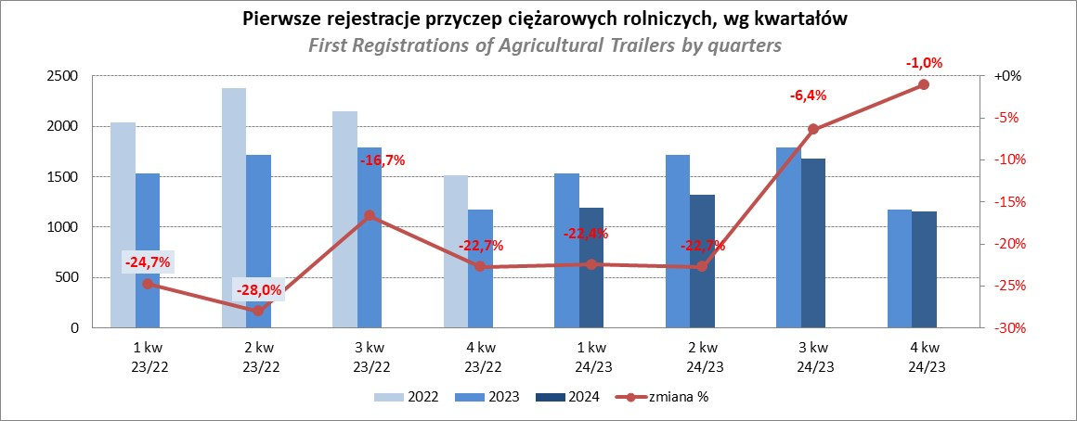

PZPM
Source: PZPM analysis based on Central Register of Vehicles

Ranking_CR
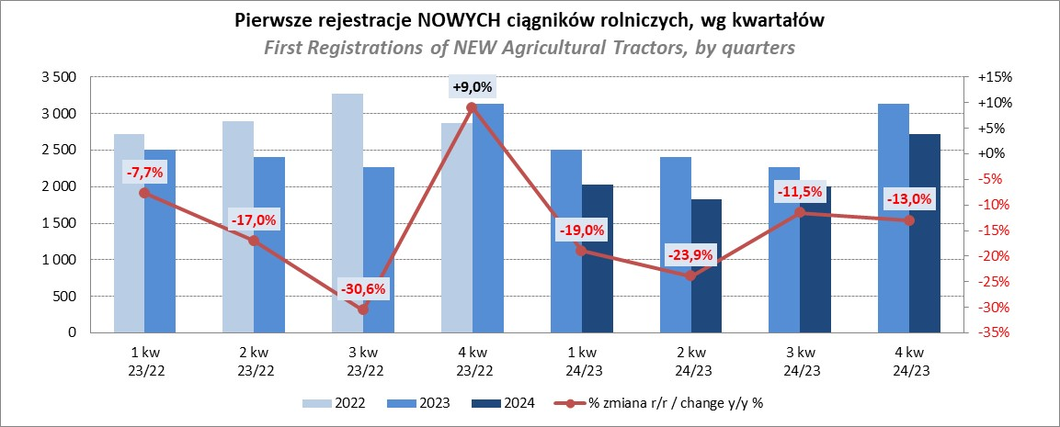
PZPM |  |  |  |  |  | 2025-04-09
Pierwsze rejestracje NOWYCH ciągników rolniczych*, udział w rynku %
First Registrations of NEW Agricultural Tractors*, Market Share %
 |  |  |  |  |  | Sztuki / Units
Pozycja | Marka | Styczeń
 |  | January
 |  | 2025 |  | 2024 |  | Zmiana % r/r
No. | Make
 |  | Ogółem | Udział % | Ogółem | Udział % | Change % y/y
 |  | Total | Mkt shr % | Total | Mkt shr %
1 | NEW HOLLAND | 92 | 14.35% | 189 | 27.23% | -51.3%
2 | KUBOTA | 68 | 10.61% | 104 | 14.99% | -34.6%
3 | CASE IH | 55 | 8.58% | 30 | 4.32% | 83.3%
4 | DEUTZ-FAHR | 52 | 8.11% | 42 | 6.05% | 23.8%
5 | JOHN DEERE | 51 | 7.96% | 59 | 8.50% | -13.6%
6 | SOLIS | 43 | 6.71% | 43 | 6.20% | 0.0%
7 | VALTRA | 35 | 5.46% | 27 | 3.89% | 29.6%
8 | LS | 31 | 4.84% | 11 | 1.59% | 181.8%
9 | FARMTRAC | 28 | 4.37% | 26 | 3.75% | 7.7%
10 | MASSEY FERGUSON | 27 | 4.21% | 24 | 3.46% | 12.5%
 | CLAAS | 27 | 4.21% | 20 | 2.88% | 35.0%
12 | FENDT | 25 | 3.90% | 14 | 2.02% | 78.6%
13 | LOVOL | 22 | 3.43% | 11 | 1.59% | 100.0%
14 | ZETOR | 17 | 2.65% | 15 | 2.16% | 13.3%
15 | DAEDONG-KIOTI | 9 | 1.40% | 9 | 1.30% | 0.0%
 | Pozostałe / Others | 59 | 9.2% | 70 | 10.1% | -15.7%
 | OGÓŁEM / TOTAL | 641 | 100% | 694 | 100% | -7.6%
*Pojazdy zarejestrowane jako Ciągniki Rolnicze bez wyróżnionych jako potencjalne ATV / UTV
** Liczby zawierają rejestracje czasowe na koniec miesięcy
Źródło: analizy PZPM na podstawie CEP
*Vehicles registered as Agricultural Tractors without considered as ATV / UTV
Source: PZPM analysis based on Central Register of Vehicles

